Kalender
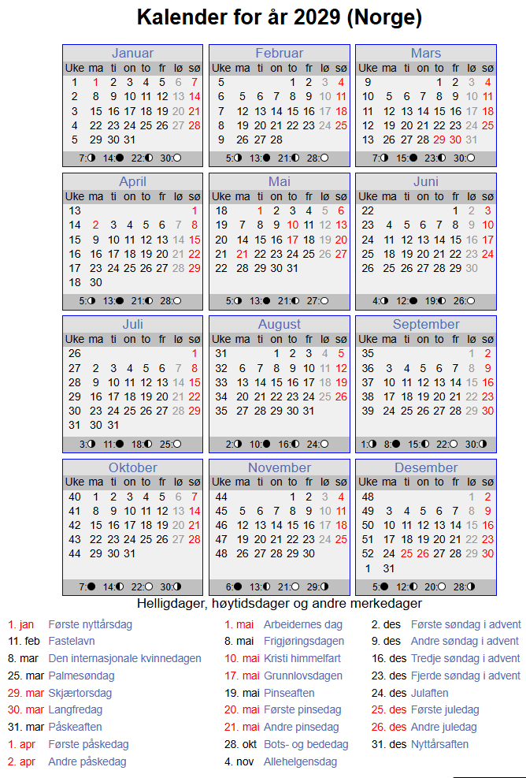
Uke | Dag | Dato | Planperiode | Kjøres som | Beskrivelse | Spesial
1 | Mandag | 2029-01-01 | SKD | Søndag | 1.nyttårsdag |  | periode | Dag | antall | Sum periode
1 | Tirsdag | 2029-01-02 | SKD | Tirsdag |  |  | SKD | mandag | 37
1 | Onsdag | 2029-01-03 | SKD | Onsdag |  |  | SKD | tirsdag | 39
1 | Torsdag | 2029-01-04 | SKD | Torsdag |  |  | SKD | onsdag | 40
1 | Fredag | 2029-01-05 | SKD | Fredag |  |  | SKD | torsdag | 38
1 | Lørdag | 2029-01-06 | SKD | Lørdag |  |  | SKD | fredag | 39 | 193
1 | Søndag | 2029-01-07 | SKD | Søndag |  |  | SKD | lørdag | 55 | 55
2 | Mandag | 2029-01-08 | SKD | Mandag |  |  | SKD | søndag | 61 | 61
2 | Tirsdag | 2029-01-09 | SKD | Tirsdag |  |  |  |  | 309
2 | Onsdag | 2029-01-10 | SKD | Onsdag |  |  | SKF | mandag | 2
2 | Torsdag | 2029-01-11 | SKD | Torsdag |  |  | SKF | tirsdag | 2
2 | Fredag | 2029-01-12 | SKD | Fredag |  |  | SKF | onsdag | 2
2 | Lørdag | 2029-01-13 | SKD | Lørdag |  |  | SKF | torsdag | 2
2 | Søndag | 2029-01-14 | SKD | Søndag |  |  | SKF | fredag | 2
3 | Mandag | 2029-01-15 | SKD | Mandag |  |  | SKF | lørdag | 0
3 | Tirsdag | 2029-01-16 | SKD | Tirsdag |  |  | SKF | søndag | 0
3 | Onsdag | 2029-01-17 | SKD | Onsdag |  |  |  |  | 10 | 10
3 | Torsdag | 2029-01-18 | SKD | Torsdag |  |  | SOM | mandag | 9
3 | Fredag | 2029-01-19 | SKD | Fredag |  |  | SOM | tirsdag | 9
3 | Lørdag | 2029-01-20 | SKD | Lørdag |  |  | SOM | onsdag | 9
3 | Søndag | 2029-01-21 | SKD | Søndag |  |  | SOM | torsdag | 9
4 | Mandag | 2029-01-22 | SKD | Mandag |  |  | SOM | fredag | 10
4 | Tirsdag | 2029-01-23 | SKD | Tirsdag |  |  | SOM | lørdag | 0
4 | Onsdag | 2029-01-24 | SKD | Onsdag |  |  | SOM | søndag | 0
4 | Torsdag | 2029-01-25 | SKD | Torsdag |  |  |  |  | 46 | 46
4 | Fredag | 2029-01-26 | SKD | Fredag
4 | Lørdag | 2029-01-27 | SKD | Lørdag |  |  |  |  |  | 365 | sum 2029
4 | Søndag | 2029-01-28 | SKD | Søndag
5 | Mandag | 2029-01-29 | SKD | Mandag
5 | Tirsdag | 2029-01-30 | SKD | Tirsdag
5 | Onsdag | 2029-01-31 | SKD | Onsdag
5 | Torsdag | 2029-02-01 | SKD | Torsdag |  |  | Alle ruteområdene
5 | Fredag | 2029-02-02 | SKD | Fredag |  |  | Mandag med skole |  | 37
5 | Lørdag | 2029-02-03 | SKD | Lørdag |  |  | Tirsdag med skole |  | 39
5 | Søndag | 2029-02-04 | SKD | Søndag |  |  | Onsdag med skole |  | 40
6 | Mandag | 2029-02-05 | SKD | Mandag |  |  | Torsdag med skole |  | 38
6 | Tirsdag | 2029-02-06 | SKD | Tirsdag |  |  | Fredag med skole |  | 39
6 | Onsdag | 2029-02-07 | SKD | Onsdag |  |  | Mandag - torsdag skolefri |  | 8
6 | Torsdag | 2029-02-08 | SKD | Torsdag |  |  | Fredag skolefri |  | 2
6 | Fredag | 2029-02-09 | SKD | Fredag |  |  | Mandag - torsdag sommer |  | 36
6 | Lørdag | 2029-02-10 | SKD | Lørdag |  |  | Fredag sommer |  | 10
6 | Søndag | 2029-02-11 | SKD | Søndag |  |  | Lørdag |  | 55
7 | Mandag | 2029-02-12 | SKD | Mandag |  |  | Søndag |  | 61
7 | Tirsdag | 2029-02-13 | SKD | Tirsdag |  |  |  |  | 365
7 | Onsdag | 2029-02-14 | SKD | Onsdag
7 | Torsdag | 2029-02-15 | SKD | Torsdag
7 | Fredag | 2029-02-16 | SKD | Fredag
7 | Lørdag | 2029-02-17 | SKD | Lørdag
7 | Søndag | 2029-02-18 | SKD | Søndag
8 | Mandag | 2029-02-19 | SOM | Mandag | Vinterferie
8 | Tirsdag | 2029-02-20 | SOM | Tirsdag | Vinterferie
8 | Onsdag | 2029-02-21 | SOM | Onsdag | Vinterferie
8 | Torsdag | 2029-02-22 | SOM | Torsdag | Vinterferie
8 | Fredag | 2029-02-23 | SOM | Fredag | Vinterferie
8 | Lørdag | 2029-02-24 | SKD | Lørdag
8 | Søndag | 2029-02-25 | SKD | Søndag
9 | Mandag | 2029-02-26 | SKD | Mandag
9 | Tirsdag | 2029-02-27 | SKD | Tirsdag
9 | Onsdag | 2029-02-28 | SKD | Onsdag
9 | Torsdag | 2029-03-01 | SKD | Torsdag
9 | Fredag | 2029-03-02 | SKD | Fredag
9 | Lørdag | 2029-03-03 | SKD | Lørdag
9 | Søndag | 2029-03-04 | SKD | Søndag
10 | Mandag | 2029-03-05 | SKD | Mandag
10 | Tirsdag | 2029-03-06 | SKD | Tirsdag
10 | Onsdag | 2029-03-07 | SKD | Onsdag
10 | Torsdag | 2029-03-08 | SKD | Torsdag
10 | Fredag | 2029-03-09 | SKD | Fredag
10 | Lørdag | 2029-03-10 | SKD | Lørdag
10 | Søndag | 2029-03-11 | SKD | Søndag
11 | Mandag | 2029-03-12 | SKD | Mandag
11 | Tirsdag | 2029-03-13 | SKD | Tirsdag
11 | Onsdag | 2029-03-14 | SKD | Onsdag
11 | Torsdag | 2029-03-15 | SKD | Torsdag
11 | Fredag | 2029-03-16 | SKD | Fredag
11 | Lørdag | 2029-03-17 | SKD | Lørdag
11 | Søndag | 2029-03-18 | SKD | Søndag
12 | Mandag | 2029-03-19 | SKD | Mandag
12 | Tirsdag | 2029-03-20 | SKD | Tirsdag
12 | Onsdag | 2029-03-21 | SKD | Onsdag
12 | Torsdag | 2029-03-22 | SKD | Torsdag
12 | Fredag | 2029-03-23 | SKD | Fredag
12 | Lørdag | 2029-03-24 | SKD | Lørdag
12 | Søndag | 2029-03-25 | SKD | Søndag
13 | Mandag | 2029-03-26 | SOM | Mandag | Påskeferie
13 | Tirsdag | 2029-03-27 | SOM | Tirsdag | Påskeferie
13 | Onsdag | 2029-03-28 | SOM | Onsdag | Påskeferie
13 | Torsdag | 2029-03-29 | SKD | Søndag | Skjærtorsdag
13 | Fredag | 2029-03-30 | SKD | Søndag | Langfredag
13 | Lørdag | 2029-03-31 | SKD | Lørdag | Påskeaften
13 | Søndag | 2029-04-01 | SKD | Søndag | 1. påskedag
14 | Mandag | 2029-04-02 | SKD | Søndag | 2.påskedag
14 | Tirsdag | 2029-04-03 | SKD | Tirsdag
14 | Onsdag | 2029-04-04 | SKD | Onsdag
14 | Torsdag | 2029-04-05 | SKD | Torsdag
14 | Fredag | 2029-04-06 | SKD | Fredag
14 | Lørdag | 2029-04-07 | SKD | Lørdag
14 | Søndag | 2029-04-08 | SKD | Søndag
15 | Mandag | 2029-04-09 | SKD | Mandag
15 | Tirsdag | 2029-04-10 | SKD | Tirsdag
15 | Onsdag | 2029-04-11 | SKD | Onsdag
15 | Torsdag | 2029-04-12 | SKD | Torsdag
15 | Fredag | 2029-04-13 | SKD | Fredag
15 | Lørdag | 2029-04-14 | SKD | Lørdag
15 | Søndag | 2029-04-15 | SKD | Søndag
16 | Mandag | 2029-04-16 | SKD | Mandag
16 | Tirsdag | 2029-04-17 | SKD | Tirsdag
16 | Onsdag | 2029-04-18 | SKD | Onsdag
16 | Torsdag | 2029-04-19 | SKD | Torsdag
16 | Fredag | 2029-04-20 | SKD | Fredag
16 | Lørdag | 2029-04-21 | SKD | Lørdag
16 | Søndag | 2029-04-22 | SKD | Søndag
17 | Mandag | 2029-04-23 | SKD | Mandag
17 | Tirsdag | 2029-04-24 | SKD | Tirsdag
17 | Onsdag | 2029-04-25 | SKD | Onsdag
17 | Torsdag | 2029-04-26 | SKD | Torsdag
17 | Fredag | 2029-04-27 | SKD | Fredag
17 | Lørdag | 2029-04-28 | SKD | Lørdag
17 | Søndag | 2029-04-29 | SKD | Søndag
18 | Mandag | 2029-04-30 | SKD | Mandag
18 | Tirsdag | 2029-05-01 | SKD | Søndag | 1. mai
18 | Onsdag | 2029-05-02 | SKD | Onsdag
18 | Torsdag | 2029-05-03 | SKD | Torsdag
18 | Fredag | 2029-05-04 | SKD | Fredag
18 | Lørdag | 2029-05-05 | SKD | Lørdag
18 | Søndag | 2029-05-06 | SKD | Søndag
19 | Mandag | 2029-05-07 | SKD | Mandag
19 | Tirsdag | 2029-05-08 | SKD | Tirsdag
19 | Onsdag | 2029-05-09 | SKD | Onsdag
19 | Torsdag | 2029-05-10 | SKD | Søndag | Kristi himmelfartsdag
19 | Fredag | 2029-05-11 | SOM | Fredag
19 | Lørdag | 2029-05-12 | SKD | Lørdag
19 | Søndag | 2029-05-13 | SKD | Søndag
20 | Mandag | 2029-05-14 | SKD | Mandag
20 | Tirsdag | 2029-05-15 | SKD | Tirsdag
20 | Onsdag | 2029-05-16 | SKD | Onsdag
20 | Torsdag | 2029-05-17 | SKD | Lørdag | 17. mai
20 | Fredag | 2029-05-18 | SKD | Fredag
20 | Lørdag | 2029-05-19 | SKD | Lørdag | Pinseaften
20 | Søndag | 2029-05-20 | SKD | Søndag | 1. pinsedag
21 | Mandag | 2029-05-21 | SKD | Søndag | 2. pinsedag
21 | Tirsdag | 2029-05-22 | SKD | Tirsdag
21 | Onsdag | 2029-05-23 | SKD | Onsdag
21 | Torsdag | 2029-05-24 | SKD | Torsdag
21 | Fredag | 2029-05-25 | SKD | Fredag
21 | Lørdag | 2029-05-26 | SKD | Lørdag
21 | Søndag | 2029-05-27 | SKD | Søndag
22 | Mandag | 2029-05-28 | SKD | Mandag
22 | Tirsdag | 2029-05-29 | SKD | Tirsdag
22 | Onsdag | 2029-05-30 | SKD | Onsdag
22 | Torsdag | 2029-05-31 | SKD | Torsdag
22 | Fredag | 2029-06-01 | SKD | Fredag
22 | Lørdag | 2029-06-02 | SKD | Lørdag
22 | Søndag | 2029-06-03 | SKD | Søndag
23 | Mandag | 2029-06-04 | SKD | Mandag
23 | Tirsdag | 2029-06-05 | SKD | Tirsdag
23 | Onsdag | 2029-06-06 | SKD | Onsdag
23 | Torsdag | 2029-06-07 | SKD | Torsdag
23 | Fredag | 2029-06-08 | SKD | Fredag
23 | Lørdag | 2029-06-09 | SKD | Lørdag
23 | Søndag | 2029-06-10 | SKD | Søndag
24 | Mandag | 2029-06-11 | SKD | Mandag
24 | Tirsdag | 2029-06-12 | SKD | Tirsdag
24 | Onsdag | 2029-06-13 | SKD | Onsdag
24 | Torsdag | 2029-06-14 | SKD | Torsdag
24 | Fredag | 2029-06-15 | SKD | Fredag
24 | Lørdag | 2029-06-16 | SKD | Lørdag
24 | Søndag | 2029-06-17 | SKD | Søndag
25 | Mandag | 2029-06-18 | SKD | Mandag
25 | Tirsdag | 2029-06-19 | SKD | Tirsdag
25 | Onsdag | 2029-06-20 | SKD | Onsdag
25 | Torsdag | 2029-06-21 | SKD | Torsdag
25 | Fredag | 2029-06-22 | SKD | Fredag
25 | Lørdag | 2029-06-23 | SKD | Lørdag
25 | Søndag | 2029-06-24 | SKD | Søndag
26 | Mandag | 2029-06-25 | SKF | Mandag | Skolefri
26 | Tirsdag | 2029-06-26 | SKF | Tirsdag | Skolefri
26 | Onsdag | 2029-06-27 | SKF | Onsdag | Skolefri
26 | Torsdag | 2029-06-28 | SKF | Torsdag | Skolefri
26 | Fredag | 2029-06-29 | SKF | Fredag | Skolefri
26 | Lørdag | 2029-06-30 | SKD | Lørdag
26 | Søndag | 2029-07-01 | SKD | Søndag
27 | Mandag | 2029-07-02 | SOM | Mandag | Sommerferie
27 | Tirsdag | 2029-07-03 | SOM | Tirsdag | Sommerferie
27 | Onsdag | 2029-07-04 | SOM | Onsdag | Sommerferie
27 | Torsdag | 2029-07-05 | SOM | Torsdag | Sommerferie
27 | Fredag | 2029-07-06 | SOM | Fredag | Sommerferie
27 | Lørdag | 2029-07-07 | SKD | Lørdag | Sommerferie
27 | Søndag | 2029-07-08 | SKD | Søndag | Sommerferie
28 | Mandag | 2029-07-09 | SOM | Mandag | Sommerferie
28 | Tirsdag | 2029-07-10 | SOM | Tirsdag | Sommerferie
28 | Onsdag | 2029-07-11 | SOM | Onsdag | Sommerferie
28 | Torsdag | 2029-07-12 | SOM | Torsdag | Sommerferie
28 | Fredag | 2029-07-13 | SOM | Fredag | Sommerferie
28 | Lørdag | 2029-07-14 | SKD | Lørdag | Sommerferie
28 | Søndag | 2029-07-15 | SKD | Søndag | Sommerferie
29 | Mandag | 2029-07-16 | SOM | Mandag | Sommerferie
29 | Tirsdag | 2029-07-17 | SOM | Tirsdag | Sommerferie
...

